2月18日_議事録_3
議事録

 |  |  | ※参加有無用ボタン左クリック
 | ▽議題 |  |  |  | 参加有無
 | 草案を見て何を思ったか ブレスト
 |  |  | 1 | 仙頭 | ○
 |  |  | 2 | 君島 | ○
 | ▽議事録担当者 |  | 3 | 柳澤 | ○
 | 澤田 |  | 4 | 安藤 | ○
 |  |  | 5 | 澤田 | ○
 | ▽議事録概要(※簡潔に！) |  | 6 | 山口 | ○
 | 草案に対する皆のフィードバック ブレインストーミング |  | 7 | 古市 | ○
 |  |  | 8 | 中村 | ✕
 |  |  | 9 | 桝田 | ✕
 | ▽議事録 |  | 10 | 酒井 | ✕
 | 内容 | 発言者
 | 草案を見て何を思ったか皆からのフィードバックがほしい | 仙頭 | 画面全体表示
 | クラッカー案についてよりは型抜きのほうがよさそう | 柳澤 | Windows + Alt + v -> u |  |  | ×
 | キーマウでやるならどうなるの？ （クラッカー） |  | 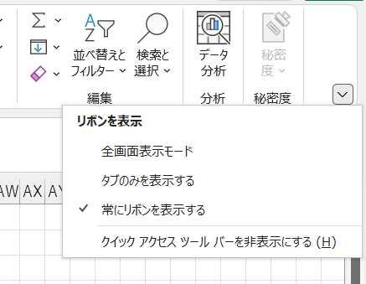
 | 割り当てるしかない | 仙頭
 | 操作にゲーム感があるのはクラッカー | 君島
 | リアクションはこのままだとただのパズル
 | もうちょっと工夫が必要。ルールも曖昧。

 | 1ゲームに人種類のオブジェクトを壊すのではなく、一度に複数壊す | 古市
 | カセキホリダー思い出した | 澤田
 | 百万トンのばらばらみたい | 君島

 | 秋山先生から言われたことを考えたい | 柳沢
 | クラッカー使った遊びの＋αを考えた方が良いんじゃないか |  | 1ページだけをブックで保存
 |  |  | 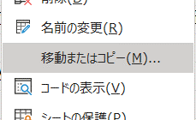
 | クラッカーを使った＋α（クラッカーだけの差別性）
 | 遠くでクラッカーを鳴らして敵を誘導する | 君島
 | オブジェクトをびっくりさせる | 仙頭

 | 感触から感じることのブレスト
 | 海で女の子をナンパするゲーム（面接、テスト等） | 君島
 | どうゲームにする | 柳沢
 | 引きこもりの学生の心を開く。心の闇を解決する。 | 君島
 | 秋山先生がいってたように人によって好感触の理解が異なる | 仙頭

 | 通り魔になって人を殴るゲーム。殴り心地を楽しむ。 | 君島
 | 悪ガキがいたずらをするならかわいくなる | 古市
 | ドつくだけなら無双ゲーで良さそう | 仙頭
 | 無双ゲーはワンパターン | 安藤
 | ヴァンパイアサバイバーは武器を選んだりローグライク要素がある | 澤田

 | 感触と言えば触りたいもの | 君島
 | 触り心地を楽しむ
 | 猫とか犬なら触れ合いたい | 古市
 | 動物と触れ合うは良くあるから工夫しなくちゃ | 仙頭
 | 宇宙生物と触れ合う | 君島
 | 惑星と触れ合う。

 | 感触ならプレイヤーが想像できたほうがいい | 仙頭
 | 犬と猫と触れ合って静電気を発生 | 君島
 | 静電気をうまく使うのはありかも | 仙頭

 | メイドインワリオはよくできてる。鼻毛を抜くとか。 | 仙頭

 | レースで稼いだお金でパーツを買っていきタイムを縮める | 君島

 | 反動。トランポリンを殴ると飛べる。反動で進む。
 | ジャンプとかもない。
 | 壺おじみたいになりそう | 仙頭

 | 紙をやぶくのって感触いいな
 | ボールペンとかカチカチやるの好き | 山口
 | 最初にペットボトルや缶をあける感触
 | スキーで出来たての道を通ると気持ちいい | 仙頭
 | ボタンを押すのはやっぱり気持ちいい。押して起こること。

 | 雷当たったときの感触よさそう | 柳澤
 | さっきの静電気そうだけど、雷を使ったら楽しそう
 | 濡れると静電気溜まりづらい | 澤田
 | 静電気のバチっとする感触も使いたい | 仙頭
 | 帯電するところ同士でぶつかると飛べるとか
 | 電気はギミックの方で使いたい | 柳澤

 | （型抜き案で）雷で型抜きするのはどうか
 | 石を割るみたいに小さな杭を打ち込んで一気に壊す | 仙頭

 | 思いっきり振るのって楽しい | 仙頭
 | 炭酸を振って一気に飛ばす（炭酸ボム） | 柳澤
 | 炭酸よさそう | 仙頭
 | メントスコーラ | 古市

 | 炭酸をどうゲームにする
 | しゅわしゅわするとかも使えそう | 仙頭
 | 爆破する寸前まで振るチキンレース | 柳澤

 | 指パッチンとかも割と楽しい | 仙頭

 | 握りつぶす | 君島

 | ▽入力日 セル内で Ctrl ＋ ; で本日の日付入力
 | 2022-02-18 17:15:00

